方音韻母
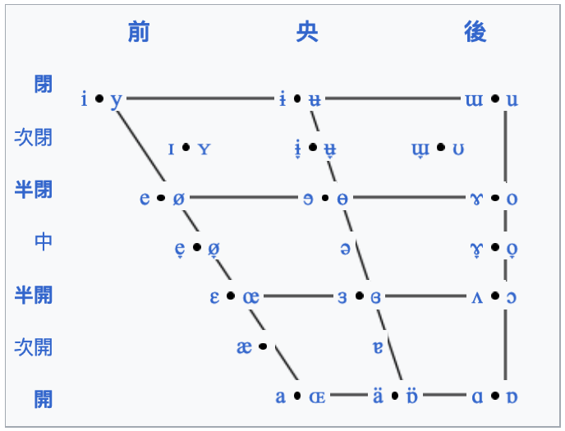
 | 前元音 |  | 央元音 | 後元音
 | 不圓唇 | 圓唇 | 不圓唇 | 不圓唇 | 圓唇
閉元音 | ㄧ [i] | ㄩ [y] | ㆨ [ɨ] | ㄭ [ɯ] | ㄨ [u]
半閉元音 | ㆤ [e] |  |  | ㄜ [ɤ] | ㄛ [o]
中元音 |  |  | ㄜ [ə]
半開元音 | ㄝ [ɛ] |  |  |  | ㆦ [ɔ]
開元音 | ㄚ [a]

